2022 11 07
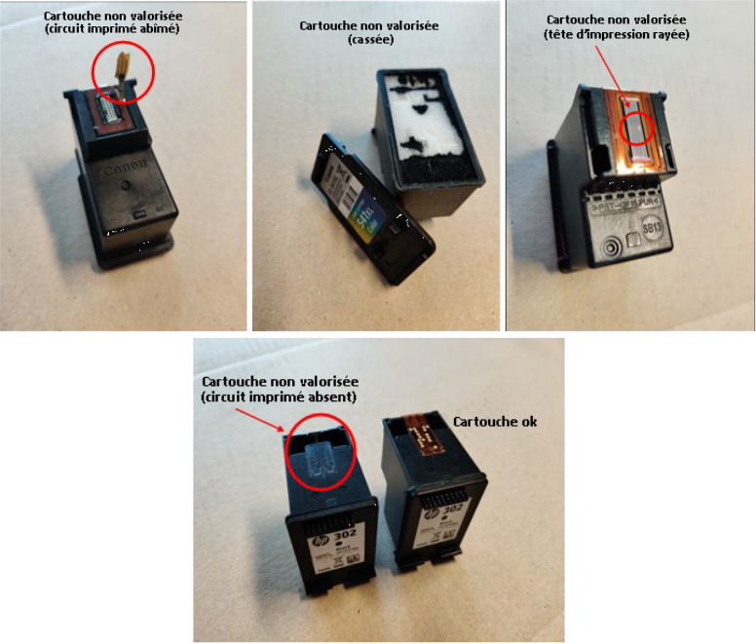
 |  |  | 3, rue de la Belle Etoile
 |  |  | 91540 ORMOY
 |  | Personne à contacter: Xavier Magne +33(0)6 28 03 32 95

 |  | Notre Prestataire est agrée |  | Nouveaux Prix de rachat
 |  | par l'éco-organisme
 |  | Ecosystem |  | au 7 novembre 2022

 | Références |  |  |  | Quantité | Prix unitaire | Montant
 | BROTHER® : |  |  |  |  | - | -
 |  | BROTHER LC 3211 (noire ou couleur) |  |  |  | 0.02 €
 |  | BROTHER LC 3213 (noire ou couleur) |  |  |  | 0.02 €
 |  | BROTHER LC 3217 (noire ou couleur) |  |  |  | 0.02 €
 |  | BROTHER LC 3219 XL (noire ou couleur) |  |  |  | 0.02 €
 |  | BROTHER LC 3233 (noire ou couleur) |  |  |  | 0.02 €
 |  | BROTHER LC 3235 XL (noire ou couleur) |  |  |  | 0.02 €
 |  | BROTHER LC 3237 (noire ou couleur) |  |  |  | 0.02 €
 |  | BROTHER LC 3239 XL (noire ou couleur) |  |  |  | 0.02 €
 | CANON® : |  |  |  |  | - | -
 |  | CANON PG 37 |  |  |  | 1.55 €
 |  | CANON CL 38 |  |  |  | 1.30 €
 |  | CANON PG 40 |  |  |  | 1.55 €
 |  | CANON CL 41 |  |  |  | 1.30 €
 |  | CANON PG 50 |  |  |  | 1.55 €
 |  | CANON CL 51 |  |  |  | 1.30 €
 |  | CANON CL 52 |  |  |  | 0.10 €
 |  | CANON PG 510 |  |  |  | 2.00 €
 |  | CANON CL 511 |  |  |  | 2.00 €
 |  | CANON PG 512 |  |  |  | 2.10 €
 |  | CANON CL 513 |  |  |  | 2.10 €
 |  | CANON PG 540 |  |  |  | 3.70 €
 |  | CANON PG 540 XL |  |  |  | 3.70 €
 |  | CANON CL 541 |  |  |  | 4.05 €
 |  | CANON CL 541 XL |  |  |  | 4.05 €
 |  | CANON PG 545 |  |  |  | 2.80 €
 |  | CANON PG 545 XL |  |  |  | 2.80 €
 |  | CANON CL 546 |  |  |  | 3.10 €
 |  | CANON CL 546 XL |  |  |  | 3.10 €
 |  | CANON PG 560 |  |  |  | 4.15 €
 |  | CANON PG 560 XL |  |  |  | 4.15 €
 |  | CANON CL 561 |  |  |  | 4.20 €
 |  | CANON CL 561 XL |  |  |  | 4.25 €
 | EPSON® : |  |  |  |  |  | -
 |  | EPSON T18 (toutes sauf Setup) |  |  |  | 0.02 €
 |  | EPSON T27 (toutes sauf Setup) |  |  |  | 0.02 €
 |  | EPSON T29 (toutes sauf Setup) |  |  |  | 0.02 €
 |  | EPSON T34 (toutes sauf Setup) |  |  |  | 0.02 €
 |  | EPSON T35 (toutes sauf Setup) |  |  |  | 0.02 €
 |  | EPSON 502 (toutes sauf Setup) |  |  |  | 0.02 €
 |  | EPSON 603 (toutes sauf Setup) |  |  |  | 0.02 €
 | HP® : |  |  |  |  |  | -
 |  | HP N°15 |  |  |  | 4.00 €
 |  | HP N°17 |  |  |  | 0.05 €
 |  | HP N°21 |  |  |  | 0.10 €
 |  | HP N°21 XL |  |  |  | 0.10 €
 |  | HP N°22 |  |  |  | 1.20 €
 |  | HP N°22 XL |  |  |  | 1.20 €
 |  | HP N°26 |  |  |  | 0.10 €
 |  | HP N°27 |  |  |  | 0.10 €
 |  | HP N°28 |  |  |  | 1.00 €
 |  | HP N°45 A |  |  |  | 4.00 €
 |  | HP N°56 |  |  |  | 0.10 €
 |  | HP N°57 |  |  |  | 1.00 €
 |  | HP N°58 |  |  |  | 0.05 €
 |  | HP N°61/301 longue Instant Ink (noire ou couleurs) |  |  |  | 0.05 €
 |  | HP N°62 longue Instant Ink (noire ou couleurs) |  |  |  | 0.05 €
 |  | HP N°62 (noire) |  |  |  | 4.40 €
 |  | HP N°62 XL (noire) |  |  |  | 4.40 €
 |  | HP N°62 (couleurs) |  |  |  | 4.70 €
 |  | HP N°62 XL (couleurs) |  |  |  | 4.70 €
 |  | HP N°62 Setup H ou Instant Ink (noire ou couleurs) |  |  |  | 1.70 €
 |  | HP N°63/302 longue Instant Ink (noire ou couleurs) |  |  |  | 1.70 €
 |  | HP N°64/303 longue Instant Ink (noire ou couleurs) |  |  |  | 0.05 €
 |  | HP N°65/304 Instant Ink (noire ou couleurs) |  |  |  | 0.05 €
 |  | HP N°78 (normale ou XL) |  |  |  | 0.20 €
 |  | HP N°110 |  |  |  | 0.05 €
 |  | HP N°300 (noire) |  |  |  | 2.00 €
 |  | HP N°300 XL (noire) |  |  |  | 2.00 €
 |  | HP N°300 (couleurs) |  |  |  | 1.25 €
 |  | HP N°300 XL (couleurs) |  |  |  | 1.25 €
 |  | HP N°301 (noire) |  |  |  | 2.10 €
 |  | HP N°301 XL (noire) |  |  |  | 2.10 €
 |  | HP N°301 (couleurs) |  |  |  | 2.10 €
 |  | HP N°301 XL (couleurs) |  |  |  | 2.10 €
 |  | HP N°302 (noire) |  |  |  | 2.10 €
 |  | HP N°302 XL (noire) |  |  |  | 2.10 €
 |  | HP N°302 (couleurs) |  |  |  | 2.10 €
 |  | HP N°302 XL (couleurs) |  |  |  | 2.10 €
 |  | HP N°302 Setup H ou Instant Ink (noire ou couleurs) |  |  |  | 1.70 €
 |  | HP N°303 (noire) |  |  |  | 4.20 €
 |  | HP N°303 XL (noire) |  |  |  | 4.20 €
 |  | HP N°303 (couleurs) |  |  |  | 4.40 €
 |  | HP N°303 XL (couleurs) |  |  |  | 4.50 €
 |  | HP N°303 Setup H ou Instant Ink (noire ou couleurs) |  |  |  | 2.45 €
 |  | HP N°304 (noire) |  |  |  | 2.10 €
 |  | HP N°304 XL (noire) |  |  |  | 2.10 €
 |  | HP N°304 (couleurs) |  |  |  | 2.10 €
 |  | HP N°304 XL (couleurs) |  |  |  | 2.10 €
 |  | HP N°304 Setup H ou Instant Ink (noire ou couleurs) |  |  |  | 1.70 €
 |  | HP N°305 (noire) |  |  |  | 3.40 €
 |  | HP N°305 XL (noire) |  |  |  | 3.40 €
 |  | HP N°305 (couleurs) |  |  |  | 3.40 €
 |  | HP N°305 XL (couleurs) |  |  |  | 3.40 €
 |  | HP N°305 Setup H ou Instant Ink (noire ou couleurs) |  |  |  | 2.00 €
 |  | HP N°307 XL (noire) |  |  |  | 2.50 €
 |  | HP N°336 normale ou mousse courte |  |  |  | 0.05 €
 |  | HP N°337 normale ou mousse courte |  |  |  | 0.05 €
 |  | HP N°338 normale ou mousse courte |  |  |  | 0.05 €
 |  | HP N°339 |  |  |  | 0.05 €
 |  | HP N°342 |  |  |  | 0.05 €
 |  | HP N°343 |  |  |  | 0.10 €
 |  | HP N°344 |  |  |  | 0.05 €
 |  | HP N°348 |  |  |  | 0.02 €
 |  | HP N°350 |  |  |  | 0.02 €
 |  | HP N°350 XL |  |  |  | 0.05 €
 |  | HP N°351 |  |  |  | 0.03 €
 |  | HP N°351 XL |  |  |  | 0.03 €
 |  | HP N°364 (toutes sauf Setup) |  |  |  | 0.01 €
 |  | HP N°650 (noire) |  |  |  | 0.25 €
 |  | HP N°650 (couleurs) |  |  |  | 0.25 €
 |  | HP N°652 (noire) |  |  |  | 0.50 €
 |  | HP N°652 (couleurs) |  |  |  | 0.50 €
 |  | HP N°901 (noire) |  |  |  | 1.60 €
 |  | HP N°901 XL (noire) |  |  |  | 1.70 €
 |  | HP N°901 (couleurs) |  |  |  | 1.10 €
 |  | HP N°953 XL (noire) |  |  |  | 0.02 €
 |  | HP N°953 XL (couleur) |  |  |  | 0.02 €
 | NEOPOST® / PITNEY BOWES® / SAMSUNG® : |  |  |  |  |  | -
 |  | NEOPOST IJ 25 (bleue) |  |  |  | 3.00 €
 |  | NEOPOST IJ 30-35-40-45-50 (bleue) |  |  |  | 5.50 €
 |  | NEOPOST IJ 65 (bleue) |  |  |  | 7.00 €
 |  | NEOPOST IJ 90 / IJ110 (bleue) |  |  |  | 5.50 €
 |  | PITNEY BOWES DE6170 (idem HP C6170A) |  |  |  | 0.10 €
 |  | PITNEY BOWES DE6181 |  |  |  | 0.10 €
 |  | SAMSUNG M 40 |  |  |  | 0.01 €
 |  | SAMSUNG M 41 |  |  |  | 0.01 €
 | CARTOUCHES RECYCLEES (pas de contrefaçons) : |  |  |  |  |  | -
 |  | Recyclée CANON PG 37 / PG 40 / PG 50 |  |  |  | 0.50 €
 |  | Recyclée CANON CL38 / CL 41 / CL 51 |  |  |  | 0.50 €
 |  | Recyclée CANON PG 510 / PG 512 |  |  |  | 0.80 €
 |  | Recyclée CANON CL 511 / CL 513 |  |  |  | 0.80 €
 |  | Recyclée CANON PG 540 / PG 540 XL |  |  |  | 1.10 €
 |  | Recyclée CANON CL 541 / CL 541 XL |  |  |  | 1.10 €
 |  | Recyclée CANON PG 545 / PG 545 XL |  |  |  | 1.10 €
 |  | Recyclée CANON CL 546 / CL 546 XL |  |  |  | 1.10 €
 |  | Recyclée CANON PG 560 / PG 560 XL |  |  |  | 0.90 €
 |  | Recyclée CANON CL 561 / CL 561 XL |  |  |  | 0.90 €
 |  | Recyclée HP N° 15 |  |  |  | 1.30 €
 |  | Recyclée HP N° 45 |  |  |  | 1.30 €
 |  | Recyclée HP N° 62 (noire ; normale ou XL) |  |  |  | 0.80 €
 |  | Recyclée HP N° 62 (couleurs ; normale ou XL) |  |  |  | 0.80 €
 |  | Recyclée HP N° 300 (noire ; normale ou XL) |  |  |  | 0.80 €
 |  | Recyclée HP N° 300 (couleurs ; normale ou XL) |  |  |  | 0.80 €
 |  | Recyclée HP N° 301 (noire ; normale ou XL) |  |  |  | 0.80 €
 |  | Recyclée HP N° 301 (couleurs ; normale ou XL) |  |  |  | 0.80 €
 |  | Recyclée HP N° 302 (noire ; normale ou XL) |  |  |  | 0.80 €
 |  | Recyclée HP N° 302 (couleurs ; normale ou XL) |  |  |  | 0.80 €
 |  | Recyclée HP N° 303 (noire ; normale ou XL) |  |  |  | 0.80 €
 |  | Recyclée HP N° 303 (couleurs ; normale ou XL) |  |  |  | 0.80 €
 |  | Recyclée HP N° 304 (noire ; normale ou XL) |  |  |  | 0.80 €
 |  | Recyclée HP N° 304 (couleurs ; normale ou XL) |  |  |  | 0.80 €
 |  | Recyclée HP N° 305 (noire ; normale ou XL) |  |  |  | 0.80 €
 |  | Recyclée HP N° 305 (couleurs ; normale ou XL) |  |  |  | 0.80 €
 |  | Recyclée HP N° 901 (noire ; normale ou XL) |  |  |  | 0.80 €
 |  | Recyclée HP N° 901 (couleurs) |  |  |  | 0.80 €
 | Cartouches hors liste : |  |  |  |  | non acceptées
 |  |  |  |  |  | Total HT | 0.00 €

 |  |  |  |  |  | Total TTC | 0.00 €

 | Valable uniquement sur les cartouches vides d'origine, en parfait état.
Tarifs révisables mensuellement en fonction des prix du marché.
 | Les marques citées sont la propriété de leurs détenteurs respectifs, et ne sont utilisées ici qu'à des fins descriptives.

 | Recommandations pour votre envoi :
 | Afin de réduire le nombre de cartouches non acceptées pour le rachat, il est préférable de :
 | · choisir un carton résistant pour le transport ;
 | · bien caler les cartouches à l’intérieur ;
 | · faire attention en manipulant les cartouches, car tout défaut empêche son recyclage ;
 | · inutile de scotcher vos cartouches, ca risquerait d’endommager les têtes d’impression.

 | Exemples de cartouches défectueuses ne pouvant être rachetées :

